Graficas
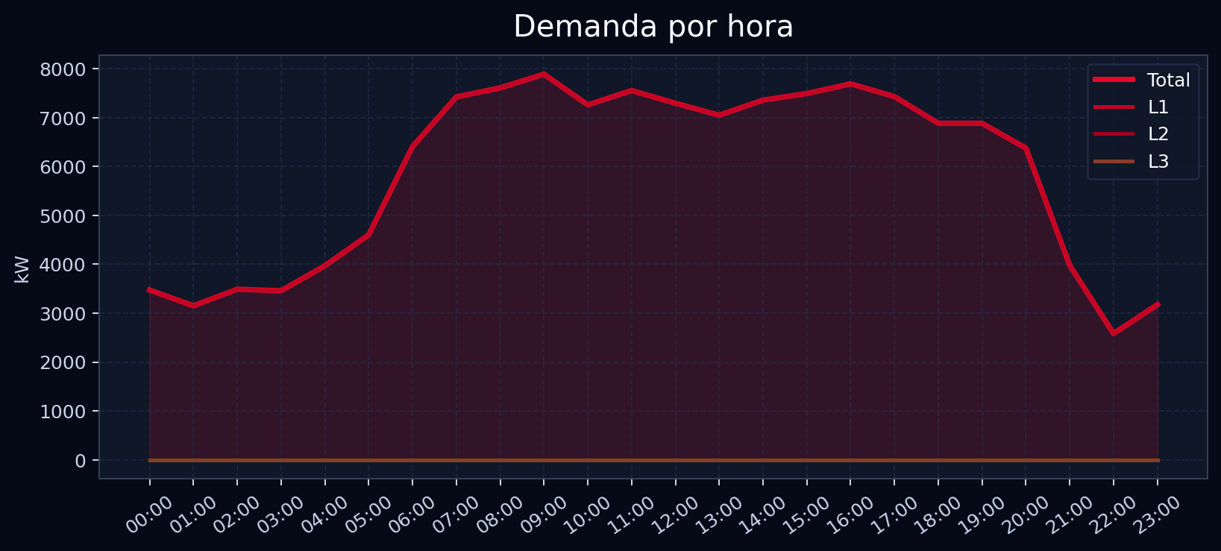
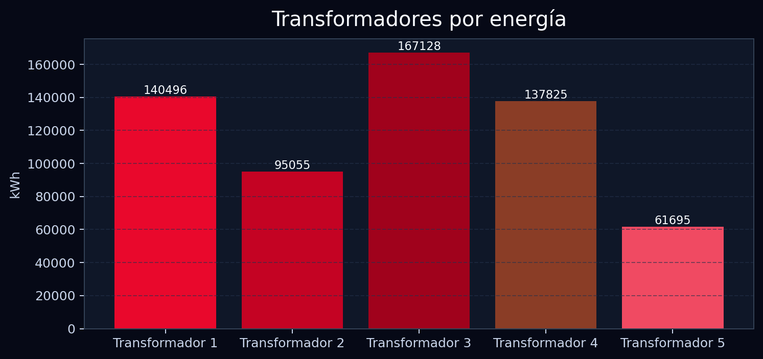
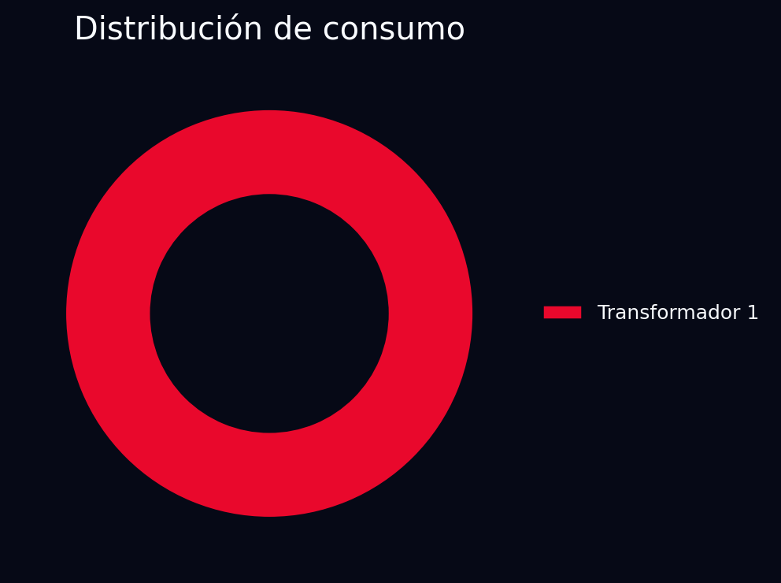
Transformador 1 · Gráficas
Las gráficas se incluyen para impresión y revisión ejecutiva.

